Original
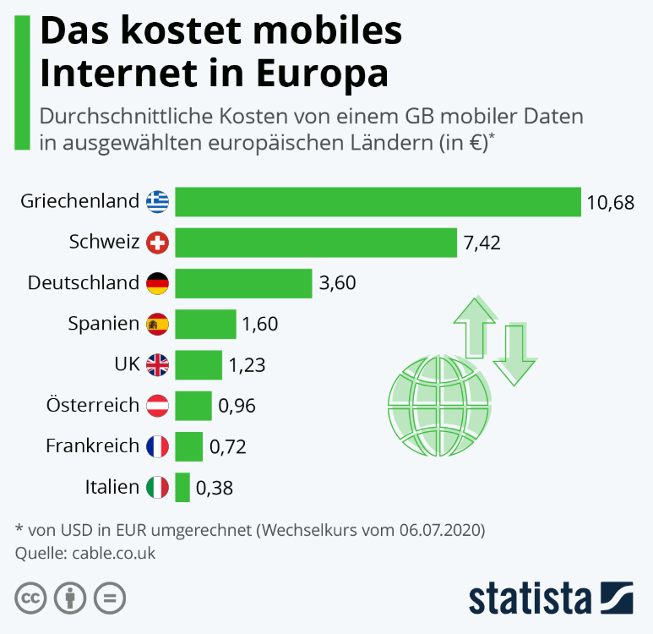
 |  | Unser Kommentar zu diesem Diagramm:
 | 1. | Das ist eindeutig der richtige | Diagrammtyp | , denn hier geht es ja um einen Größenvergleich!
 | 2. | Insgesamt wirkt die Grafik überladen und unübersichtlich, man muss nachdenken, ob Überschrift und Diagramm zusammenpassen, benötigt unnötig viel Zeit. Insgesamt gibt es zuviel zu lesen.
 |  | Das unterstützt leider nicht | die Verabeitung von Informationen!
 | 3. | Drei unterschiedliche Schriftgrößen sind hier zuviel, insgesamt ist der Schriftgrad zu groß gewählt. Die Informationsebenen sind kaum unterscheidbar. Daher die Frage: Was soll die Hautpinformation sein?
 | 4. | Durch die gewählte Schriftgröße und die fette Auszeichnung ensteht eine Diagonale zwischen der Überschrift und dem Logo von statista. Die Marke ist verständlich, aber es ist keine Zusatzinformation.
 | 5. | Entweder die Flaggen oder aber die Länder als Text. Beides zusammen ist eine Redundanz.
 | 6. | Titel verkürzen, enthält Redundanzen (Kosten), außerdem werden nur europäische Länder abgebildet, der Hinweis auf Europa ist also nicht notwendig.
 | 7. | Welchen Mehrwert bietet die Grafik mit dem Globus und den beiden Pfeilen?

Vorschlag

https://de.statista.com/infografik/22202/durchschnittskosten-fuer-einen-gb-mobile-daten-in-europa/?xing_share=news

Vorschlag
 | Ø-Kosten |  | Durchschnittswert
 | 0.00 | 3.32 € | 0
GR | 10.68 | 3.32 € | 9
CH | 7.42
D | 3.60
E | 1.60
GB | 1.23
A | 0.96
F | 0.72
I | 0.38
In 5 europäischen Ländern kostet mobiles Internet (1GB) weniger als der Durchschnitt!
 |  | Unser Vorschlag zu diesem Diagramm:
 | 1. | Weniger ist mehr!
 | 2. | Ist nicht die eigentliche Aussage, das die Kosten in einigen Ländern deutlich höher ist, als in anderen?

Mehr Informationen

Weitere Informationen rund um das Thema erhalten Sie:
Durch den Newsletter Controlling EXCELlent
Im BLOG Controlling EXCELLent
In der XING-Gruppe Controlling meets Excel & Co.
Seminar Professionelle Excel-Diagramme erstellen 1

Spontanes Feedback?

